Plan1
PPGCEM - RESULTADO CLASSIFICATÓRIO DA SELEÇÃO DE DOUTORADO - EDITAL 09/2016

Número | NPC | NPC*0,7 | Graduação | Bolsista IC | Monitoria em Disciplinas | Autoria de livro | Capitulo de livro | Trabalho completo (N) | Trabalho completo (I) | Artigo B | Artigo A | NCV | NCV Norm. | NCV*0,3 | Nota Final | Classificação Final
17 | 8.20 | 5.74 | Engenharia de Materiais | 1 | 0 | 0 | 0 | 0 | 0 | 0 | 0 | 1 | 1.43 | 0.43 | 6.17 | 6o
25 | 8.20 | 5.74 | Engenharia de Materiais | 1 | 0 | 0 | 0 | 2 | 0 | 0 | 0 | 3 | 4.29 | 1.29 | 7.03 | 3o
5 | 7.80 | 5.46 | Engenharia de Materiais | 0 | 0 | 0 | 0 | 2 | 0 | 0 | 0 | 2 | 2.86 | 0.86 | 6.32 | 4o
15 | 7.70 | 5.39 | Engenharia de Materiais | 1 | 0 | 0 | 0 | 0 | 0 | 0 | 6 | 7 | 10.00 | 3.00 | 8.39 | 1o
14 | 7.20 | 5.04 | Engenharia de Materiais | 0 | 0 | 0 | 0 | 0 | 0 | 0 | 0 | 0 | 0.00 | 0.00 | 5.04 | 9o
27 | 7.10 | 4.97 | Engenharia de Materiais | 0 | 0 | 0 | 0 | 2 | 0 | 0 | 0 | 2 | 2.86 | 0.86 | 5.83 | 7o
1 | 7.00 | 4.9 | Engenharia de Materiais | 0 | 1 | 0 | 0 | 6 | 0 | 0 | 0 | 7 | 10.00 | 3.00 | 7.90 | 2o
24 | 7.00 | 4.9 | Engenharia de Materiais | 1 | 0 | 0 | 0 | 2 | 0 | 0 | 0 | 3 | 4.29 | 1.29 | 6.19 | 5o
7 | 7.00 | 4.9 | Engenharia de Mecânica | 0 | 0 | 0 | 0 | 2 | 0 | 0 | 0 | 2 | 2.86 | 0.86 | 5.76 | 8o
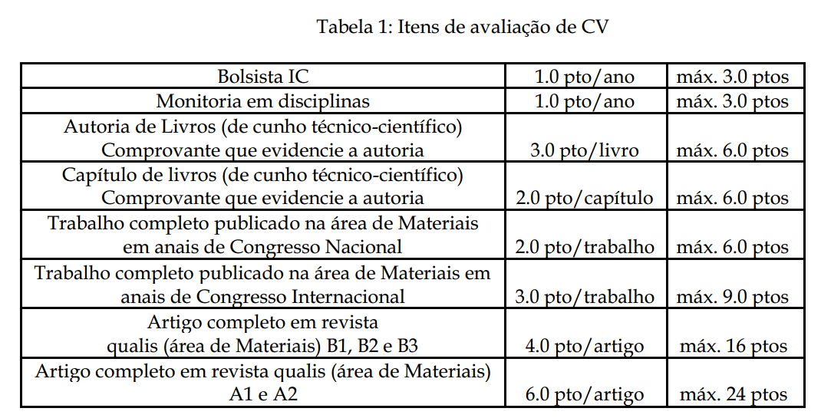

 |  |  |  |  |  |  |  | LEGENDA

 |  |  |  |  |  |  |  | NF(nota final)= | Nota da prova * 0,7 + |  | Nota do Currículo *0,3

